Blad1
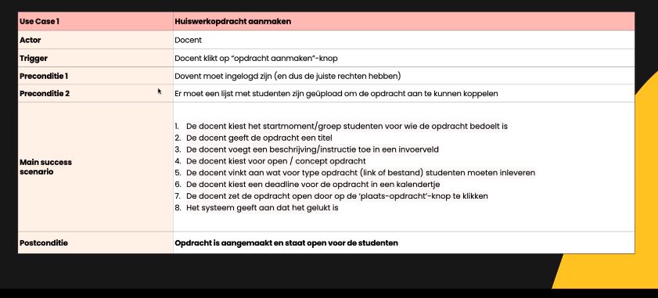
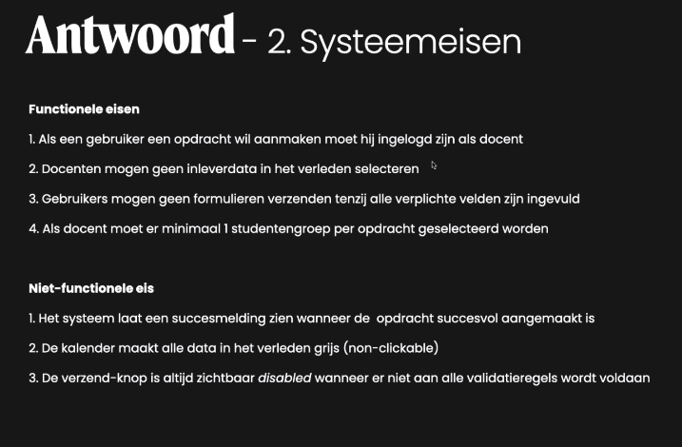
Use Case | opdracht klaar zette voor leerling
Actor | docent
Trigger | docent is op de pagine waar opdracht klaar gezet wordt.
Preconditie 1 | docent moet een opdracht hebben.
Preconditie 2 | deadline bekend zijn
Main success scenario | 1 docent voegt opdracht toe
 | 2 docent voegt deadline-datum toe
 | 3 selecteerd leeringen.
 | 4 docent zet opdracht online.
 | 5 docent ontvangt melding dat opdracht geupload is.
Postconditie | docent ziet opdracht onine staan met deadline.

Alternatief Scenario 2A | datum notatie is niet valide
alt senario | 2a.1 systeem controleerd syntax op datum/tijd.
 | 2a.2 melding datum/tijd voldoet niet aan format. (geeft format juiste format)
 | 2a.3 docent past datum format aan.
Postconditie | terug naar happy-flow stap 3

